結果
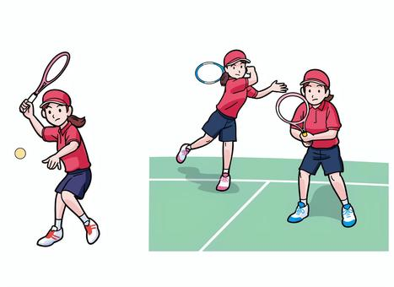
【大会結果】

種別 | 1位 | 2位 | 3位
すみれ・ばら・ゆり （18歳以上～） | 望月 未来（新 星） 高田亜季子（かいじ） | 望月 未来（新 星） 清水智津留（かいじ） | 阿部 康子（すずかけ） 土屋菜緒子（エスト）

きく・あやめ・はぎ （55歳以上～） | 土屋 幸子（かいじ） 星野美穂子（かいじ） | 田中満寿美（かいじ） 横山富多美（かいじ） | 有泉富佐江（竜 王） 若林みつ子（竜 王）

さつき （70歳以上～） | 佐野 浜子（竜 王） 坂本政代（山梨シニア） | 柏田 絹代（山梨シニア） 塚田かな子（山梨シニア） | 望月 恵子（すずかけ） 石原ひさ子（すずかけ）

【カトレア賞】 原 浩美（すずかけ）

【特別ラッキー賞】
第44回（R4） | 依田樹枝（すずかけ）・深沢静子（竜王）・清水ほづみ（かいじ）
第45回（R5） | 有泉富佐江（竜王）・笠井悦子（すずかけ）・星野美穂子（かいじ）
第46回（R6） | 秋山洋子（かいじ）・福田眞澄（すずかけ）・佐野浜子（竜王）

